Số TC dự kiến phân bổ HK
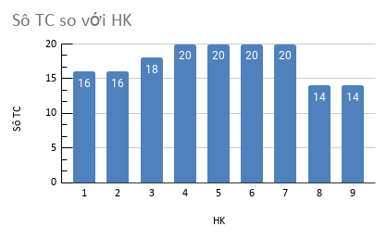
Tổng số tín chỉ phân bố ở các Học Kỳ
HK | Sô TC
1 | 16
2 | 16
3 | 18
4 | 20
5 | 20
6 | 20
7 | 20
8 | 14
9 | 14
Tổng số | 158

